Sheet1
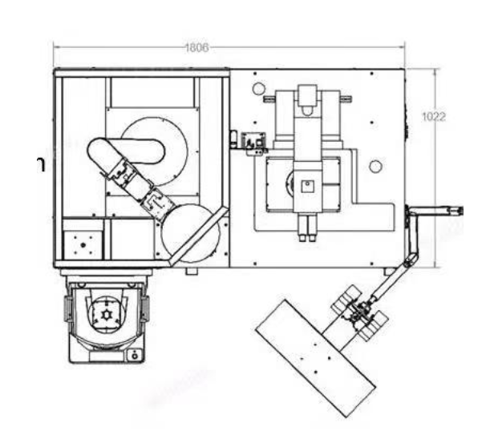

插刀平台

机械手

load port

操作流程

如果发生异常，弹出提示界面

如果发生异常，弹出提示界面，信号灯红灯，无异常信号灯亮黄灯（通PC过IO卡给指示灯信号）

如果发生异常，弹出提示界面，给异常信号到指示灯亮红灯，无异常给信号指示灯，亮绿灯（通PC过IO卡给指示灯信号）

如果发生异常，弹出提示界面，无异常绿色，有异常信号灯红色

如果发生异常，弹出提示界面，无异常绿色，有异常信号灯红色

如果发生异常，弹出提示界面，无异常绿色，有异常信号灯红色

如果发生异常，弹出提示界面，无异常绿色，有异常信号灯红色

有notch

吸气台面旋转10度
没有notch

工作完成，信号灯变成黄色

